新需求模板
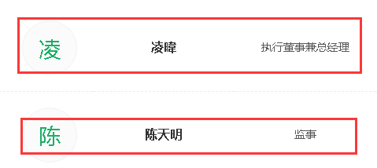
采集网站 | 因果树
网址 | https://www.innotree.cn/inno/database/totalDatabase
完成时间 | 本周五（2017-12-8）
需求说明： | 输入 城市、轮次
 | 输出所有项目的详细信息
 | 输出字段：项目名称、logo图片链接、地区、行业、基本信息（公司名称、成立时间、官方联系方式、公司简介）、融资信息（融资时间、轮次、融资金额、投资方）、团队信息（放在一个单元格，分号隔开）
输入截图 （把输入部分标红） | 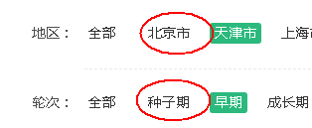
输出截图 （把输出部分标红） | 